Классы эквивалентностиграничные
 |  | Классы эквивалентности. Анализ граничных значений.

1. Допустимые значения: | Все числа от 0 до 9999
2. Недопустимые значения: | Числа от -бесконечности до -1
 | Числа от 10000 до +бесконечности
 | Специальные символы (№;%:?*@#& и тд)
 | Буквы

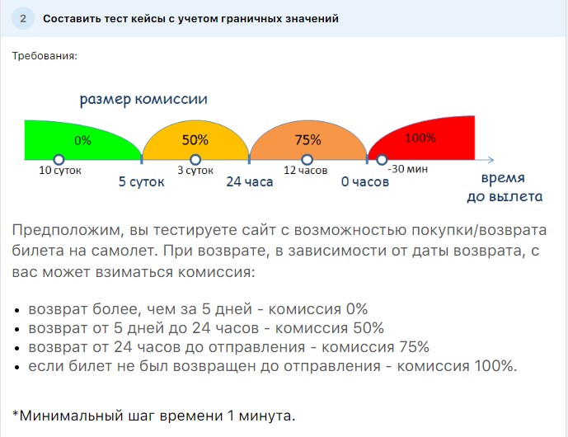

Кейс 1. | Выбираем время 5 суток 0 часов 1 минута до полета. |  | Ожидаемый результат: 0% комиссии
Кейс 2. | Выбираем время 5 суток 0 часов 0 минута до полета. |  | Ожидаемый результат: 0% комиссии
Кейс 3. | Выбираем время 4 суток 23 часа 59 минут до полета. |  | Ожидаемый результат: 50% комиссии
Кейс 4. | Выбираем время 24 часа 1 минута до полета. |  | Ожидаемый результат: 50% комиссии
Кейс 5. | Выбираем время 24 часа 0 минут до полета. |  | Ожидаемый результат: 50% комиссии
Кейс 6. | Выбираем время 23 часа 59 минут до полета. |  | Ожидаемый результат: 75% комиссии
Кейс 7. | Выбираем время 0 часов 1 минута до полета. |  | Ожидаемый результат: 75% комиссии
Кейс 8. | Выбираем время 0 часов 0 минут до полета. |  | Ожидаемый результат: 75% комиссии
Кейс 9. | Выбираем время 59 минут до полета. |  | Ожидаемый результат: 100% комиссии

Допустимые значения: | Любая картинка размером от 0 до 3 мб
Недопустимые значения: | Картинка размером от 3 мб до +бесконечности
 | Видео
 | Анимации
 | Любые форматы не относящиеся к картинкам

Testing Challendges
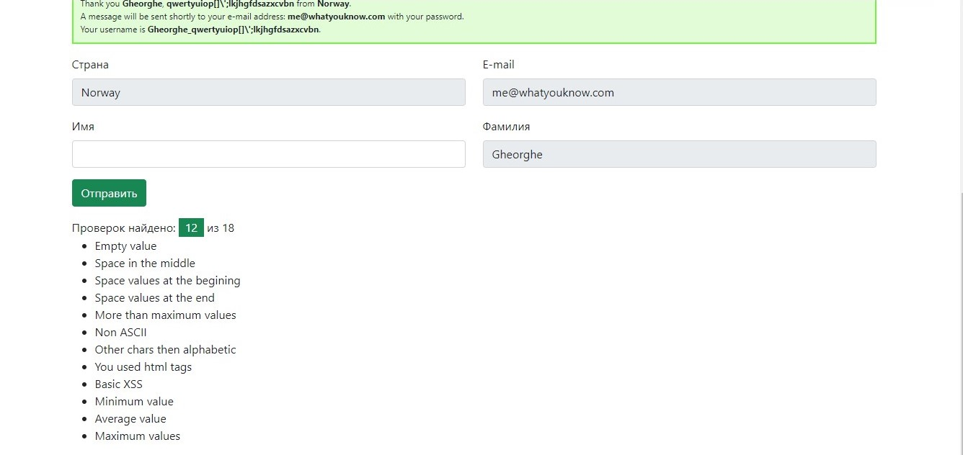
Произвести тестирование поля First Name (выполнить 12 проверок)на сайте http://testingchallenges.thetestingmap.org/

Баг репорты
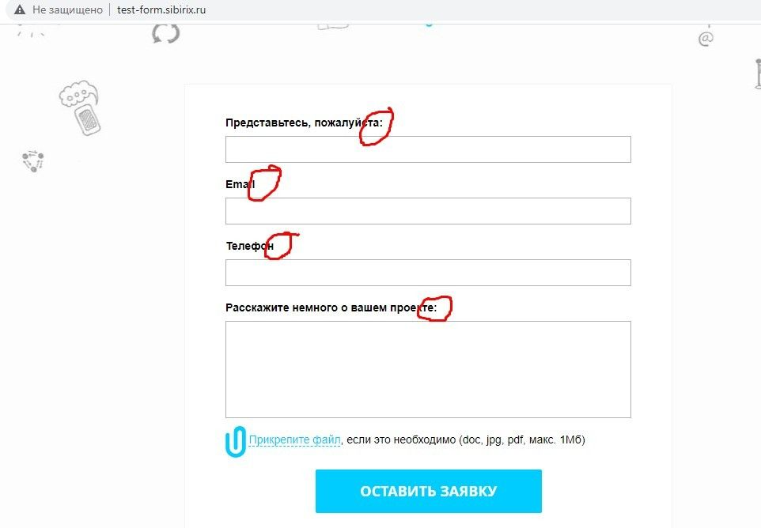
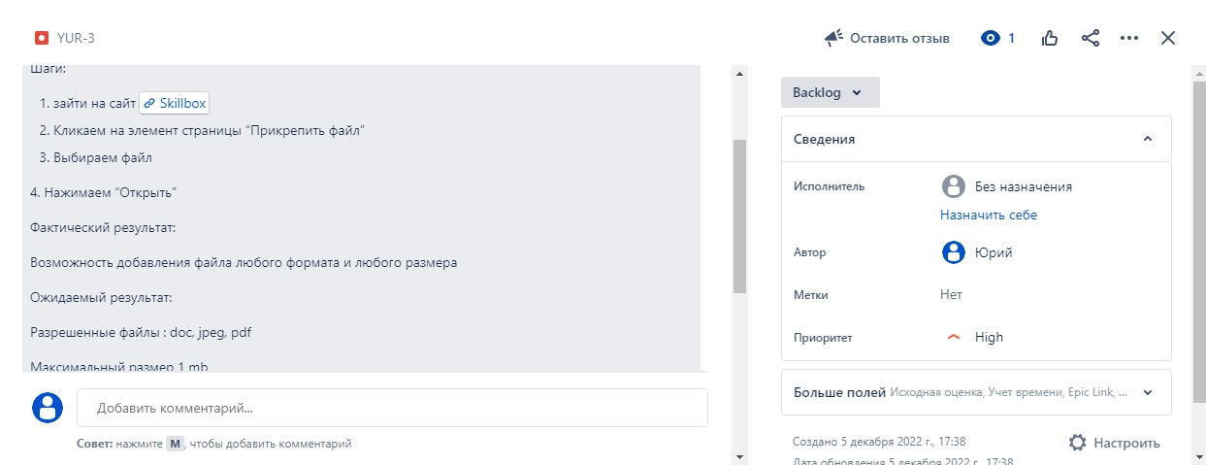
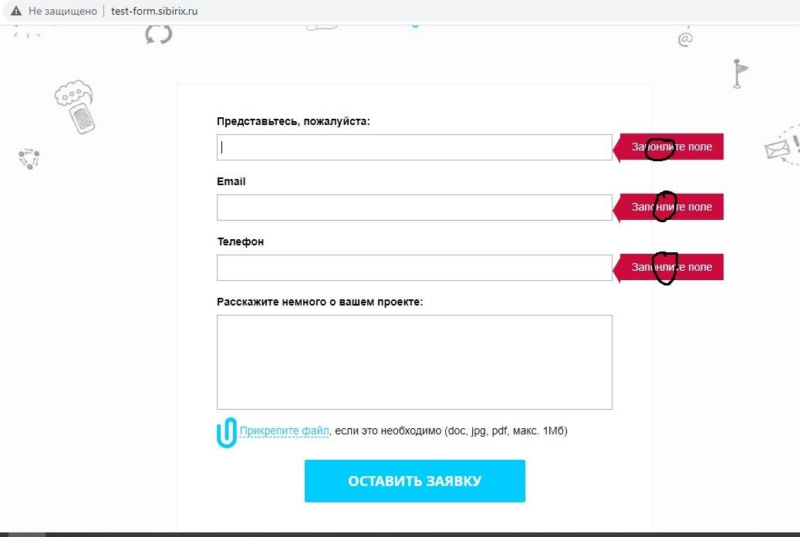
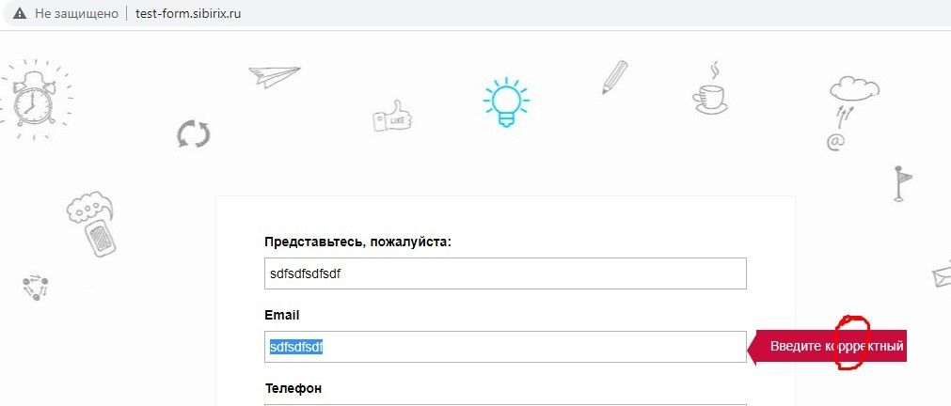
 |  | Заведение баг репортов в Jira

Задание: | Найти дефекты и занести их в Jira. Тестируем сайт http://test-form.sibirix.ru/

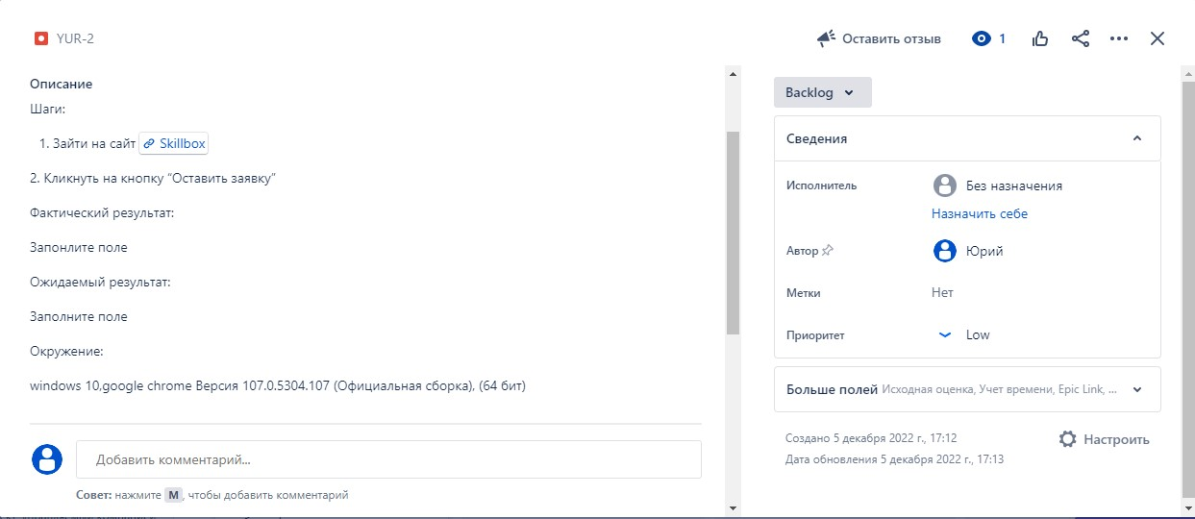
1.Грамматическая ошибка в валидационных сообщениях если оставить текстовые поля пустые и нажать "оставить заявку"

2.Грамматическая ошибка в валидационном сообщении при вводе неверного Email

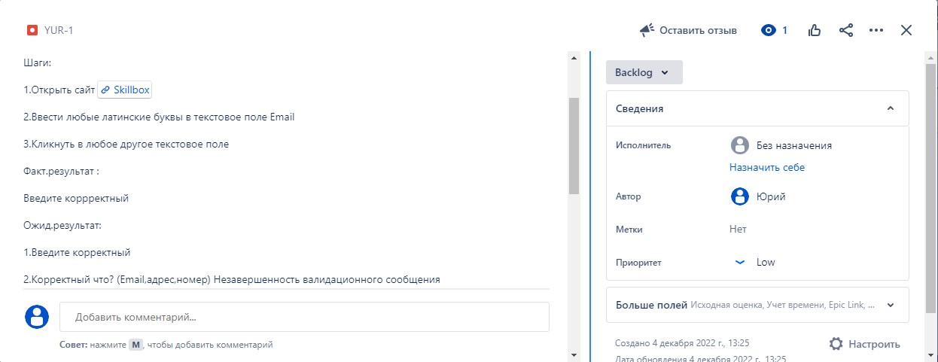

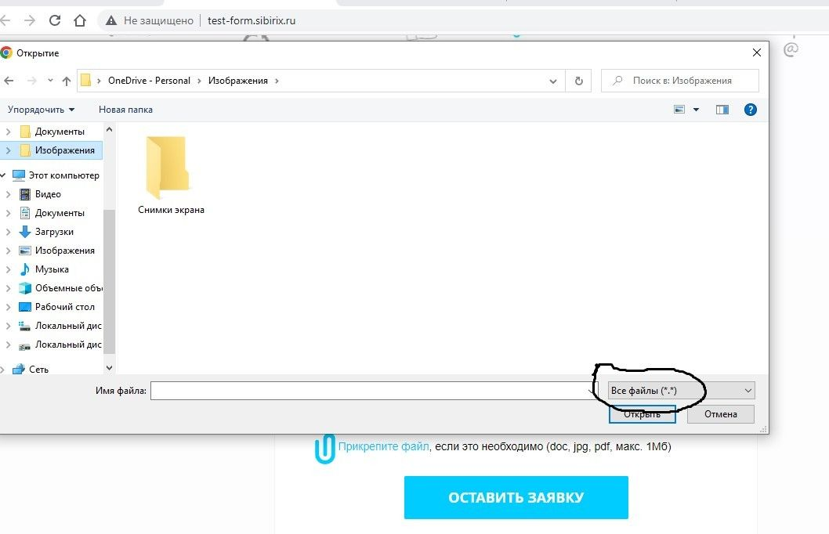
3.Возможность добавить файл любого формата и размера в upload file при прикреплении

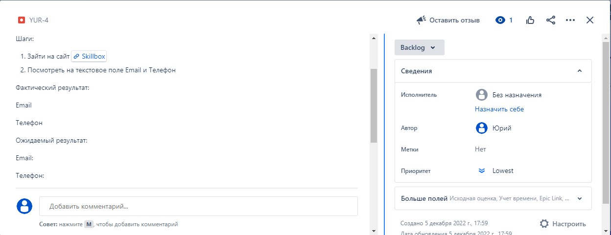
4.Отсутствует двоеточие в названиях текстовых полей при входе на главную страницу

